Início
Início
Cadastro
Lançamentos
Papelaria Campos
Controle de estoques

CONTROLE DE ESTOQUES
SIMPLIFICADO

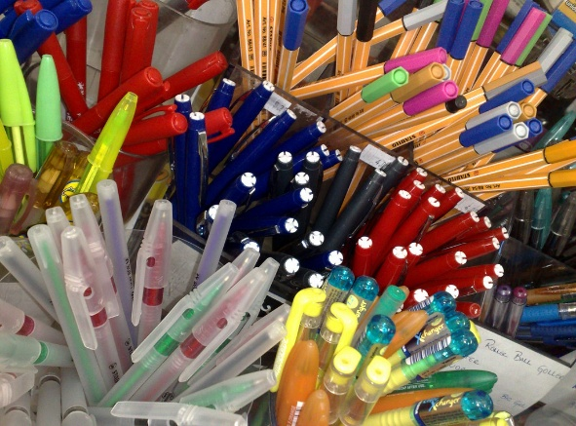

ORIENTAÇÕES
1. Cadastrar o produto na aba "Cadastro".
2. Registrar as entradas e saídas na aba "Lançamentos".
3. Relatórios e consultas usar os filtros nas abas "Cadastro" e "Lançamentos".

Cadastro
Início
Cadastro
Lançamentos
Papelaria Campos
Controle de estoques

PRODUTO | MEDIDA | ESTOQUE MÍNIMO | ESTOQUE MÁXIMO | SALDO | AVISOS
Caneta esferográfica azul | Unidade | 15 | 150 | 50
Caneta esferográfica preta | Unidade | 15 | 150 | -2 | Solicitar nova compra!
Caneta esferográfica vermelha | Unidade | 15 | 150 | 175 | Priorizar venda!

Composição do saldo atual do estoque

Lançamentos
Início
Cadastro
Lançamentos
Papelaria Campos
Controle de estoques

PRODUTO | DATA | ENTRADA | SAÍDA | SALDO
Caneta esferográfica vermelha | 2025-05-21 | 30 | 5 | 25
Caneta esferográfica azul | 2025-05-22 | 20 | 10 | 10
Caneta esferográfica preta | 2025-05-23 | 40 | 20 | 20
Caneta esferográfica azul | 2025-05-24 | 50 | 10 | 50
Caneta esferográfica preta | 2025-05-24 | 5 | 20 | 5
Caneta esferográfica vermelha | 2025-05-24 | 150 | 0 | 175
Caneta esferográfica preta | 2025-05-25 | 5 | 12 | -2
Total | 7 | 300 | 77 | 283

